2022_09_data
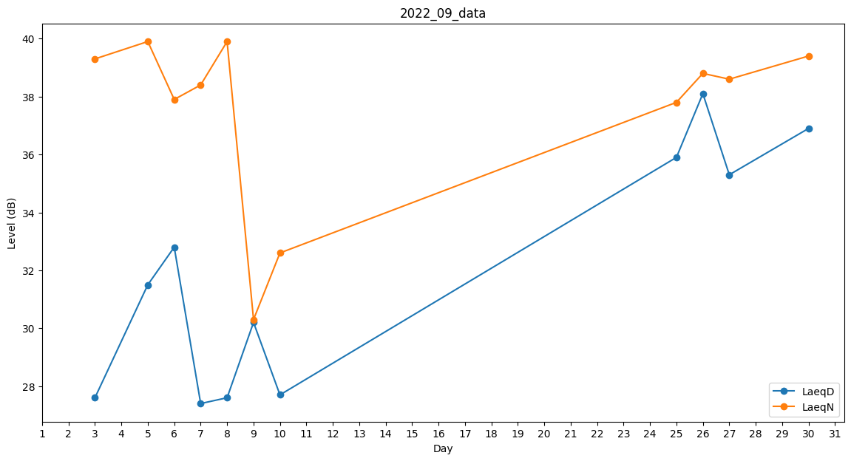
Day | LaeqD | LaeqN
1 | 0 | 0
2 | 0 | 0
3 | 27.6 | 39.3
4 | 0 | 38.2
5 | 31.5 | 39.9
6 | 32.8 | 37.9
7 | 27.4 | 38.4
8 | 27.6 | 39.9
9 | 30.2 | 30.3
10 | 27.7 | 32.6
11 | 0 | 0
12 | 0 | 0
13 | 0 | 0
14 | 0 | 0
15 | 0 | 0
16 | 0 | 0
17 | 0 | 0
18 | 0 | 0
19 | 0 | 0
20 | 0 | 0
21 | 0 | 0
22 | 0 | 0
23 | 0 | 0
24 | 0 | 0
25 | 35.9 | 37.8
26 | 38.1 | 38.8
27 | 35.3 | 38.6
28 | 39.2 | 0
29 | 0 | 0
30 | 36.9 | 39.4

